使い方
物件比較表 使い方
物件購入の際に求める条件と、内見した物件の評価を記していくことで総合評価ができるテンプレートです。
数件の物件評価を一覧にすることで、比較がしやすくなります。

【Step 1】 「10大条件設定シート」に求める条件を10個記入します

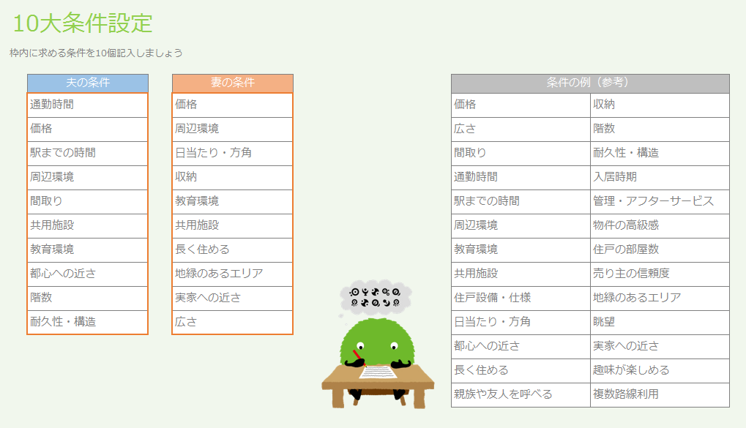

夫・妻それぞれ条件を10個記入

入力した条件が「物件比較シート」へ反映されます

【物件比較（夫）】
【物件比較（妻）】
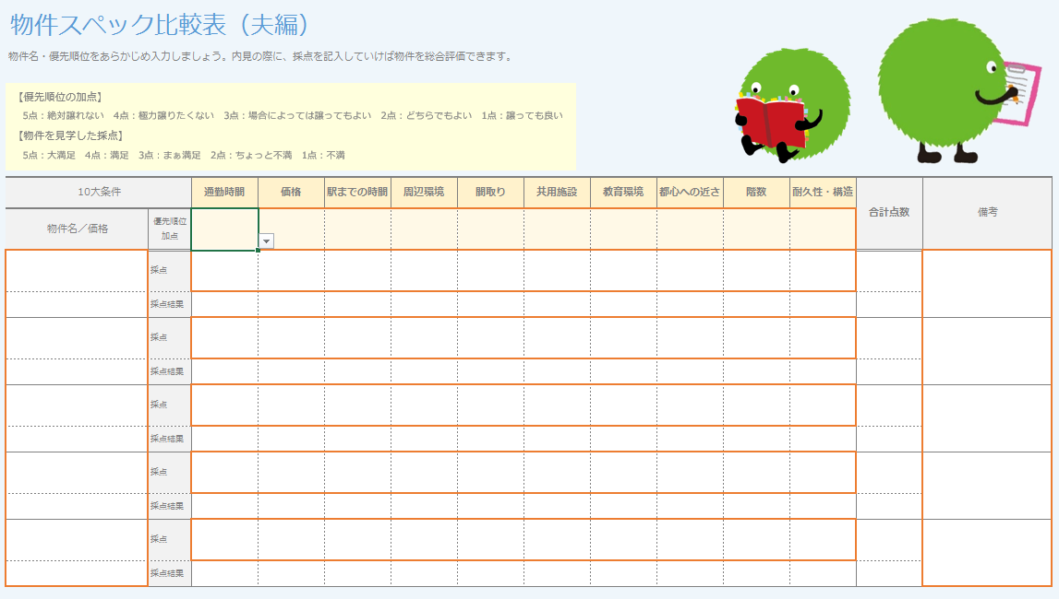
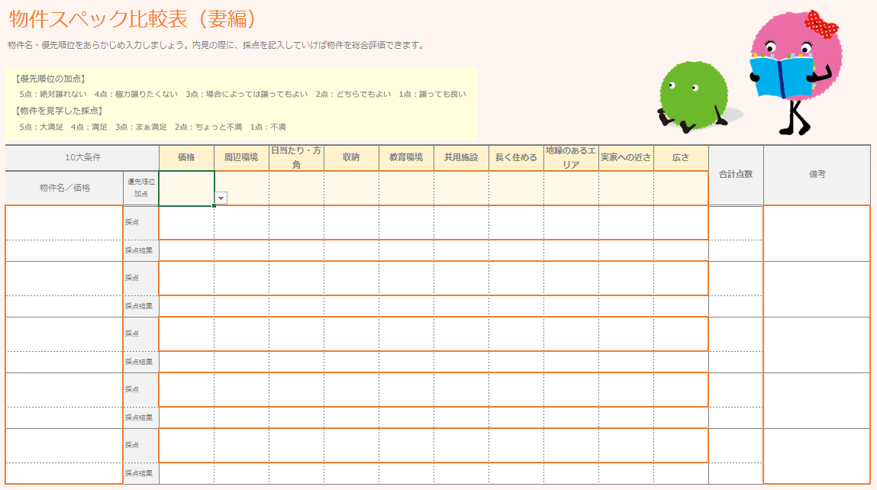

夫の条件に入力した条件が自動的に反映されます
妻の条件に入力した条件が自動的に反映されます

※「物件比較（夫婦）」の10大条件欄は、「10大条件設定」に夫と妻がそれぞれ入力した内容がプルダウンで選べます

【物件比較（夫婦）】
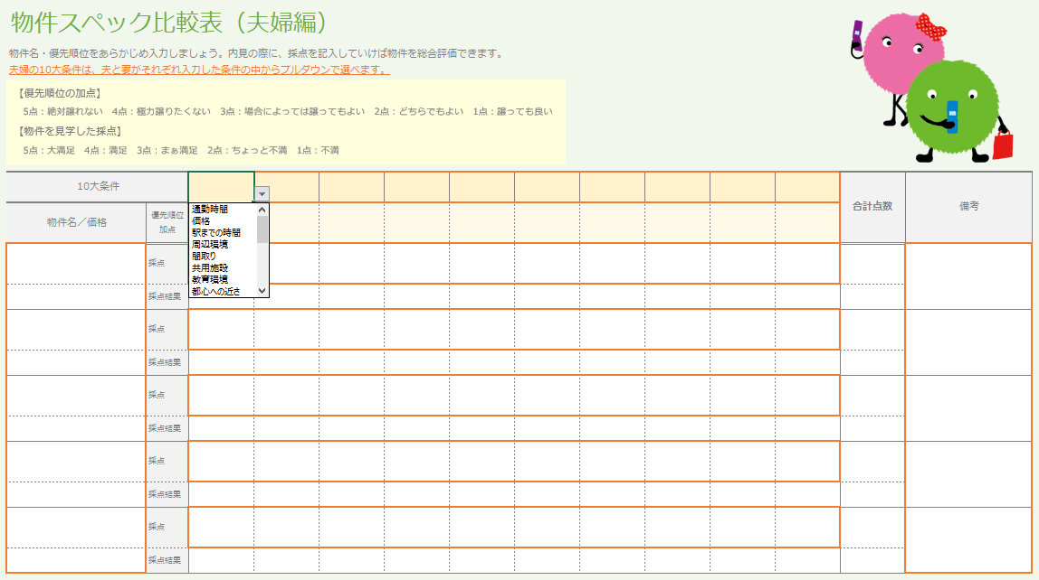

夫・妻がそれぞれ入力した
条件がプルダウンで選べます

【Step 2】 10大条件に優先順位をつけていきます



1～5までプルダウンで
選べます

【Step 3】 内見した物件を採点します



物件名・価格を入力します
1～5までプルダウンで
選べます

条件の優先順位加点と採点を掛けあわせた採点結果が表示されます

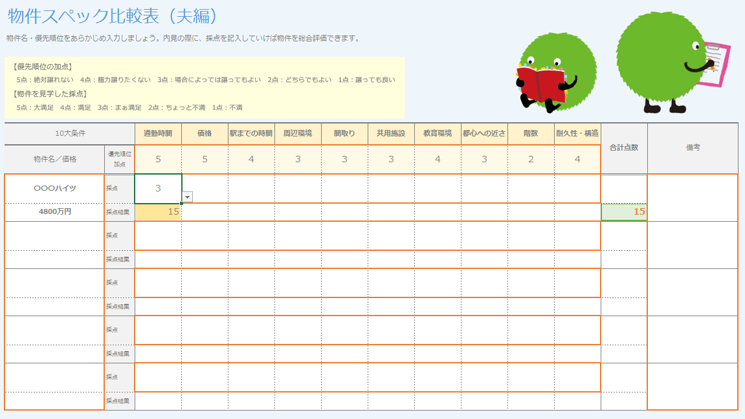

採点結果が表示されます

【Step 4】Step 3 を繰り返し、数件の物件を採点すると、合計点数の1番高いものが強調して表示されます

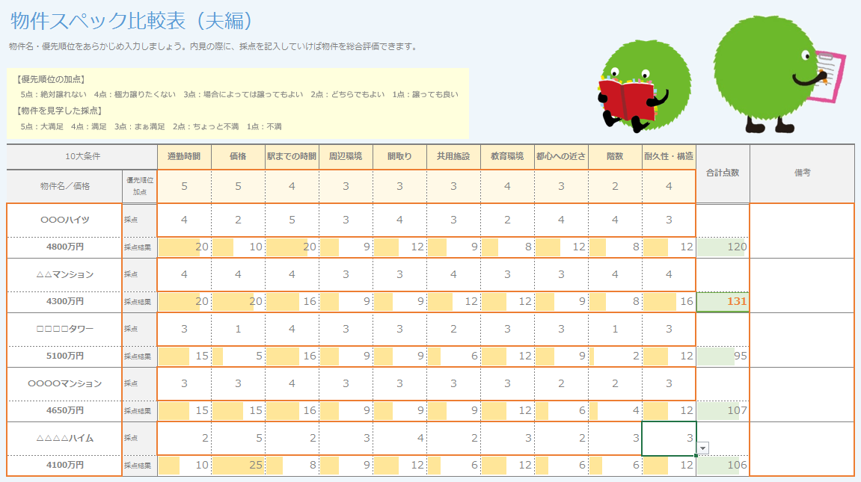

合計点数の高いものが
強調して表示されます

10大条件設定
10大条件設定
枠内に求める条件を10個記入しましょう

 | 夫の条件 | 妻の条件 | 条件の例（参考）
 |  |  | 価格 | 収納
 |  |  | 広さ | 階数
 |  |  | 間取り | 耐久性・構造
 |  |  | 通勤時間 | 入居時期
 |  |  | 駅までの時間 | 管理・アフターサービス
 |  |  | 周辺環境 | 物件の高級感
 |  |  | 教育環境 | 住戸の部屋数

 |  |  | 共用施設 | 売り主の信頼度
 |  |  | 住戸設備・仕様 | 地緑のあるエリア
 |  |  | 日当たり・方角 | 眺望
 |  |  | 都心への近さ | 実家への近さ
 |  |  | 長く住める | 趣味が楽しめる
 |  |  | 親族や友人を呼べる | 複数路線利用

物件比較（夫）


物件スペック比較表（夫編）
物件名・優先順位をあらかじめ入力しましょう。内見の際に、採点を記入していけば物件を総合評価できます。

【優先順位の加点】
5点：絶対譲れない 4点：極力譲りたくない 3点：場合によっては譲ってもよい 2点：どちらでもよい 1点：譲ってもよい
【物件を見学した採点】
5点：大満足 4点：満足 3点：まぁ満足 2点：ちょっと不満 1点：不満

【Step １】10大条件設定シートに条件を入力
（自動的に反映されます）
【Step 2】10大条件に優先順位をつける
【Step 3】物件名、価格、点数を入力する
10大条件 |  | 合計点数 | 備考
物件名／価格 | 優先順位 加点
 | 採点
 | 採点結果
 | 採点
 | 採点結果
 | 採点
 | 採点結果
 | 採点
 | 採点結果
 | 採点
 | 採点結果

物件比較（妻）


物件スペック比較表（妻編）
物件名・優先順位をあらかじめ入力しましょう。内見の際に、採点を記入していけば物件を総合評価できます。

【優先順位の加点】
5点：絶対譲れない 4点：極力譲りたくない 3点：場合によっては譲ってもよい 2点：どちらでもよい 1点：譲ってもよい
【物件を見学した採点】
5点：大満足 4点：満足 3点：まぁ満足 2点：ちょっと不満 1点：不満

【Step １】10大条件設定シートに条件を入力
（自動的に反映されます）
【Step 2】10大条件に優先順位をつける
【Step 3】物件名、価格、点数を入力する
10大条件 |  | 合計点数 | 備考
物件名／価格 | 優先順位 加点
 | 採点
 | 採点結果
 | 採点
 | 採点結果
 | 採点
 | 採点結果
 | 採点
 | 採点結果
 | 採点
 | 採点結果

物件比較（夫婦）

物件スペック比較表（夫婦編）
物件名・優先順位をあらかじめ入力しましょう。内見の際に、採点を記入していけば物件を総合評価できます。
夫婦の10大条件は、夫と妻がそれぞれ入力した条件の中からプルダウンで選べます。
【優先順位の加点】
5点：絶対譲れない 4点：極力譲りたくない 3点：場合によっては譲ってもよい 2点：どちらでもよい 1点：譲ってもよい
【物件を見学した採点】
5点：大満足 4点：満足 3点：まぁ満足 2点：ちょっと不満 1点：不満

【Step １】夫婦の10大条件をプルダウンから入力
（10大条件設定シートに入力した条件がプルダウン表示されます）
）
【Step 2】10大条件に優先順位をつける
【Step 3】物件名、価格、点数を入力する
10大条件 |  | 合計点数 | 備考
物件名／価格 | 優先順位 加点
 | 採点
 | 採点結果
 | 採点
 | 採点結果
 | 採点
 | 採点結果
 | 採点
 | 採点結果
 | 採点
 | 採点結果

